Gráficos Q2016
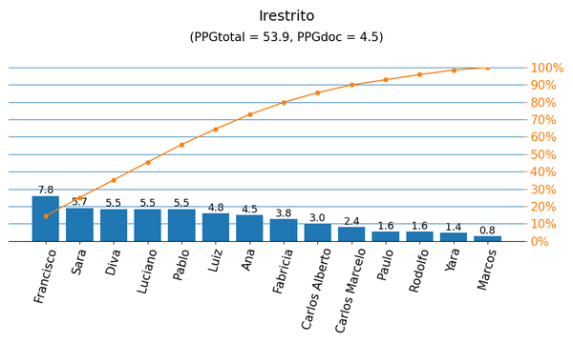
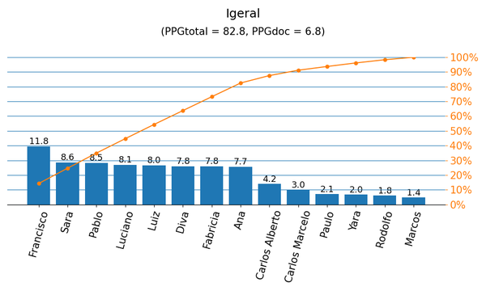

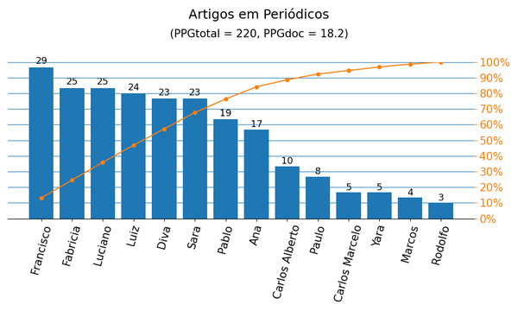
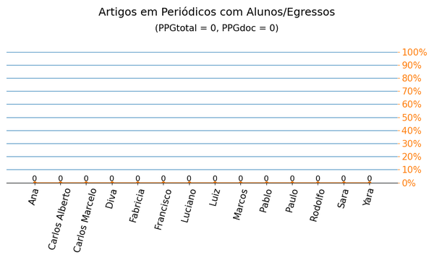

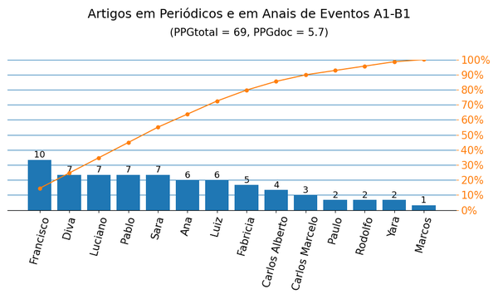
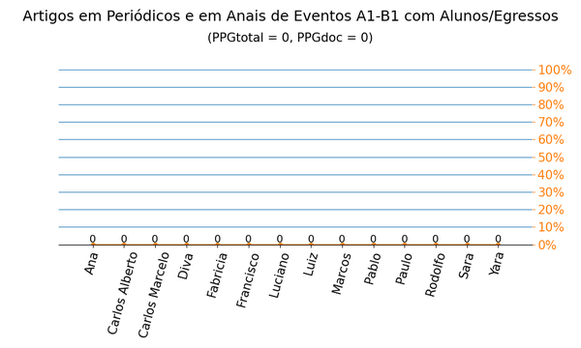

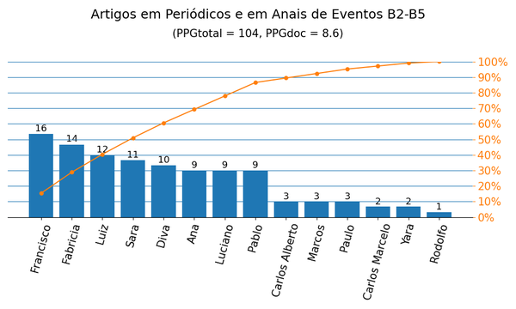


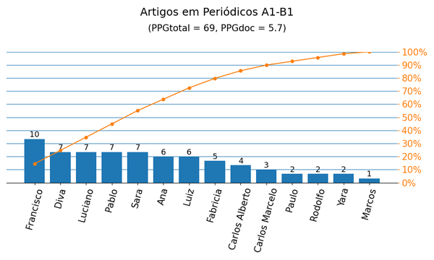
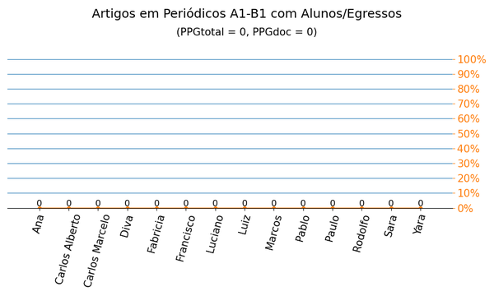

Gráficos Q2019
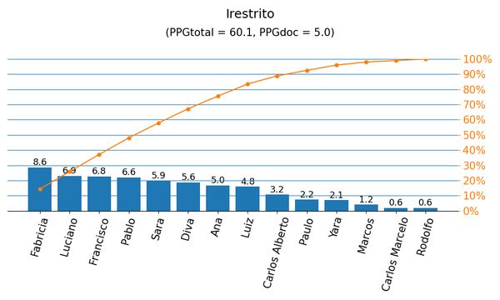
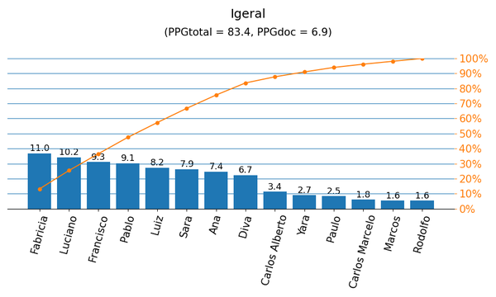

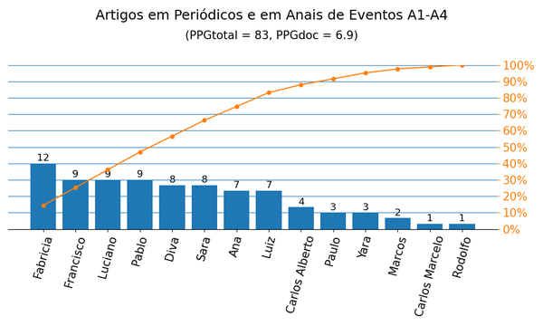


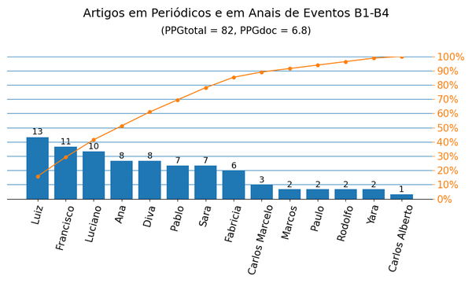


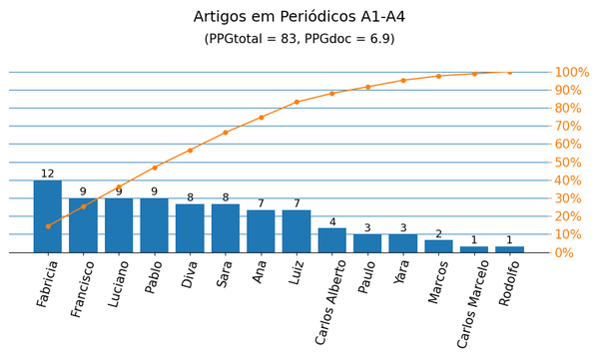


Periódicos|PPG
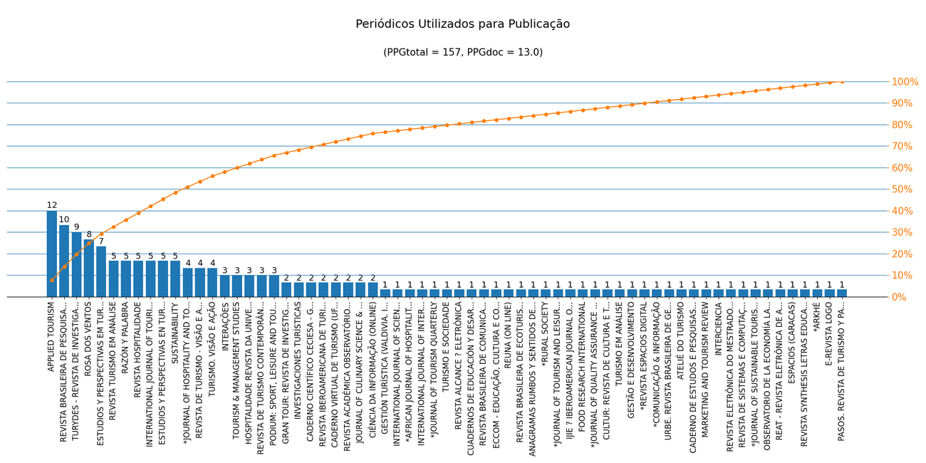
Nome de Publicação | ISSN | Qualis CC 2016 | Qualis 2019 | Scopus 2019 | Quantidade | Porcentagem
CULTUR: REVISTA DE CULTURA E TURISMO | 1982-5838 | B5 | B1 | - | 1 | 0.6%
ESPACIOS (CARACAS) | 0798-1015 | - | C | - | 1 | 0.6%
*REVISTA ESPACIOS DIGITAL | 0796-1015 | - | - | - | 1 | 0.6%
APPLIED TOURISM | 2448-3524 | B5 | B2 | - | 12 | 7.6%
TURYDES - REVISTA DE INVESTIGACIÓN EN TURISMO Y DESARROLLO LOCAL | 1988-5261 | B3 | B2 | - | 9 | 5.7%
REVISTA IBEROAMERICANA DE TURISMO | 2236-6040 | B3 | B3 | - | 2 | 1.3%
*COMUNICAÇÃO & INFORMAÇÃO | 2317-675X | - | - | - | 1 | 0.6%
TURISMO. VISÃO E AÇÃO | 1983-7151 | B1 | - | - | 4 | 2.5%
URBE. REVISTA BRASILEIRA DE GESTÃO URBANA | 2175-3369 | B1 | A1 | - | 1 | 0.6%
ATELIÊ DO TURISMO | 2594-8407 | - | B4 | - | 1 | 0.6%
ESTUDIOS Y PERSPECTIVAS EN TURISMO | 0327-5841 | A2 | B1 | - | 5 | 3.2%
SUSTAINABILITY | 2071-1050 | - | A1 | - | 5 | 3.2%
CADERNO DE ESTUDOS E PESQUISAS DO TURISMO | 2316-5952 | B4 | B4 | - | 1 | 0.6%
REVISTA TURISMO EM ANÁLISE | 1984-4867 | B1 | B1 | - | 5 | 3.2%
CADERNO CIENTÍFICO CECIESA - GESTÃO | 2446-4880 | - | B4 | - | 2 | 1.3%
REVISTA BRASILEIRA DE PESQUISA EM TURISMO | 1982-6125 | A2 | A4 | - | 10 | 6.4%
ESTUDIOS Y PERSPECTIVAS EM TURISMO | 1851-1732 | A2 | - | - | 7 | 4.5%
JOURNAL OF CULINARY SCIENCE & TECHNOLOGY | 1542-8052 | B2 | B2 | - | 2 | 1.3%
MARKETING AND TOURISM REVIEW | 2525-8176 | B5 | B1 | - | 1 | 0.6%
REVISTA DE TURISMO CONTEMPORÂNEO | 2357-8211 | B3 | B3 | - | 3 | 1.9%
INTERNATIONAL JOURNAL OF TOURISM CITIES | 2056-5607 | B2 | A4 | - | 5 | 3.2%
INTERCIENCIA | 0378-1844 | A2 | B2 | - | 1 | 0.6%
REVISTA DE TURISMO - VISÃO E AÇÃO | 1415-6393 | B1 | A4 | - | 4 | 2.5%
GRAN TOUR: REVISTA DE INVESTIGACIONES TURÍSTICAS | 2172-8690 | - | A4 | - | 2 | 1.3%
GESTÃO E DESENVOLVIMENTO | 2446-6875 | B3 | - | - | 1 | 0.6%
REVISTA HOSPITALIDADE | 1807-975X | B3 | A4 | - | 5 | 3.2%
REVISTA ELETRÔNICA DO MESTRADO EM EDUCAÇÃO AMBIENTAL | 1517-1256 | B4 | A4 | - | 1 | 0.6%
ROSA DOS VENTOS | 2178-9061 | B2 | B1 | - | 8 | 5.1%
*JOURNAL OF SUSTAINABLE TOURISM AND ENTREPRENEURSHIP | 2714-6480 | - | - | - | 1 | 0.6%
OBSERVATORIO DE LA ECONOMÍA LATINOAMERICANA | 1696-8352 | B4 | B2 | - | 1 | 0.6%
INVESTIGACIONES TURÍSTICAS | 2174-5609 | B3 | B2 | - | 2 | 1.3%
REAT - REVISTA ELETRÔNICA DE ADMINISTRAÇÃO E TURISMO | 2316-5812 | B3 | B2 | - | 1 | 0.6%
*JOURNAL OF HOSPITALITY AND TOURISM INSIGHTS | 2514-9792 | - | - | - | 4 | 2.5%
REVISTA SYNTHESIS LETRAS EDUCAÇÃO E HUMANIDADES | 2594-6285 | - | B3 | - | 1 | 0.6%
*ARKHÉ | 2359-3849 | - | - | - | 1 | 0.6%
HOSPITALIDADE REVISTA DA UNIVERSIDADE ANHEMBI | 2179-9164 | B3 | - | - | 3 | 1.9%
E-REVISTA LOGO | 2238-2542 | B4 | A4 | - | 1 | 0.6%
RAZÓN Y PALABRA | 1605-4806 | B2 | A2 | - | 5 | 3.2%
PODIUM: SPORT, LEISURE AND TOURISM REVIEW | 2316-932X | B3 | A4 | - | 3 | 1.9%
CADERNO VIRTUAL DE TURISMO (UFRJ) | 1677-6976 | B1 | B1 | - | 2 | 1.3%
REVISTA DE SISTEMAS E COMPUTAÇÃO - RSC | 2237-2903 | B3 | C | - | 1 | 0.6%
REVISTA ACADÊMICA OBSERVATÓRIO DE INOVAÇÃO DO TURISMO | 1980-6965 | B2 | B1 | - | 2 | 1.3%
TOURISM & MANAGEMENT STUDIES | 2182-8466 | B1 | - | - | 3 | 1.9%
CIÊNCIA DA INFORMAÇÃO (ONLINE) | 1518-8353 | B1 | A3 | - | 2 | 1.3%
TURISMO EM ANÁLISE | 0103-5541 | B1 | - | - | 1 | 0.6%
ANAGRAMAS RUMBOS Y SENTIDOS DE LA COMUNICACION | 1692-2522 | B1 | A3 | - | 1 | 0.6%
*JOURNAL OF QUALITY ASSURANCE IN HOSPITALITY &AMP; TOURISM | 1528-008X | - | - | - | 1 | 0.6%
INTERNATIONAL JOURNAL OF INTERNET MARKETING AND ADVERTISING | 1741-8100 | - | A3 | - | 1 | 0.6%
*AFRICAN JOURNAL OF HOSPITALITY, TOURISM AND LEISURE | 2223-814X | - | - | - | 1 | 0.6%
INTERAÇÕES | 1984-042X | B1 | A3 | - | 3 | 1.9%
GESTIÓN TURÍSTICA (VALDIVIA. IMPRESA) | 0717-1811 | - | A3 | - | 1 | 0.6%
REVISTA ALCANCE ? ELETRÔNICA | 1983-716X | B2 | - | - | 1 | 0.6%
CUADERNOS DE EDUCACIÓN Y DESARROLLO | 1989-4155 | - | B3 | - | 1 | 0.6%
TURISMO E SOCIEDADE | 1983-5442 | B4 | B2 | - | 1 | 0.6%
REVISTA BRASILEIRA DE COMUNICAÇÃO ORGANIZACIONAL E RELAÇÕES PÚBLICAS | 2238-2593 | B4 | - | - | 1 | 0.6%
ECCOM - EDUCAÇÃO, CULTURA E COMUNICAÇÃO | 2177-5087 | B3 | A4 | - | 1 | 0.6%
REVISTA BRASILEIRA DE ECOTURISMO | 1983-9391 | B3 | B3 | - | 1 | 0.6%
*RURAL SOCIETY | 1037-1656 | - | - | - | 1 | 0.6%
*JOURNAL OF TOURISM AND LEISURE STUDIES | 2470-9336 | - | - | - | 1 | 0.6%
*JOURNAL OF TOURISM QUARTERLY | 2689-2294 | - | - | - | 1 | 0.6%
FOOD RESEARCH INTERNATIONAL | 0963-9969 | A2 | A1 | - | 1 | 0.6%
IJIE ? IBEROAMERICAN JOURNAL OF INDUSTRIAL ENGINEERING | 2175-8018 | B3 | C | - | 1 | 0.6%
REUNA (ON LINE) | 2179-8834 | B3 | - | - | 1 | 0.6%
INTERNATIONAL JOURNAL OF SCIENTIFIC MANAGEMENT AND TOURISM | 2386-8570 | - | B2 | - | 1 | 0.6%
PASOS. REVISTA DE TURISMO Y PATRIMONIO CULTURAL (ONLINE) | 1695-7121 | B2 | B1 | - | 1 | 0.6%

Métrica CC 2016 | Qtd. | Qtd. %
Quantidade de periódicos diferentes | 65 | 100.0%
Quantidade de periódicos A1-B1 | 15 | 23.1%
Quantidade de periódicos B2-B5 | 30 | 46.2%
Quantidade de periódicos Não Qualis | 20 | 30.8%

Métrica 2019 | Qtd. | Qtd. %
Quantidade de periódicos diferentes | 65 | 100.0%
Quantidade de periódicos A1-A4 | 18 | 27.7%
Quantidade de periódicos B1-B4 | 25 | 38.5%
Quantidade de periódicos Não Qualis | 22 | 33.8%

